Ark1
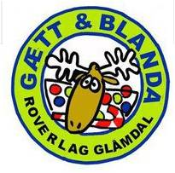
POENGTAVLE KBK 2016
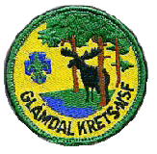

Plass | Gruppe | Patrulje | Praktisk 1 | Orientering | Teori | Patruljedrift | Pioneering | Førstehjelp | Naturkjennskap | Hemmelig Oppgave | Rundløype Totalt | Totalt
1 | Kongsvinger 2 | Panda | 41 | 31 | 40 | 138 | 38 | 36 | 42 | 44 | 160 | 410
2 | 1. Grue | Bjørn | 41 | 32 | 35.5 | 126 | 34 | 39.5 | 38 | 27 | 138.5 | 373
3 | Kongsvinger 2 | Isbjørn | 33 | 24 | 33.5 | 126 | 24 | 25 | 38 | 26 | 113 | 329.5
4 | 1. Grue | Ørn | 41 | 26 | 34.5 | 116 | 24 | 25 | 32 | 16 | 97 | 314.5
5 | Skarnes | Ulv | 43 | 25.5 | 30 | 115 | 22 | 15.5 | 36 | 23 | 96.5 | 310
6 | Kongsvinger 2 | Iscool | 20 | 24 | 35.5 | 83 | 10 | 30 | 36 | 39 | 115 | 277.5

Gjennonmsnitt Poeng per Oppgave: |  |  | 36.5 | 27.083333333 | 34.833333333 | 117.33333333 | 25.333333333 | 28.5 | 37 | 29.166666667 | 120 | 251.8125

Totalt Poeng Per Oppgave: |  |  | 50 | 50 | 50 | 150 | 50 | 50 | 50 | 50 | 200 | 500

1

